židle jídelní
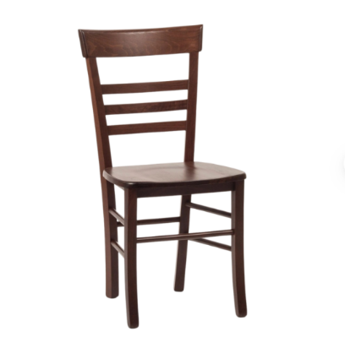
Jídelní židle

průměrná cena: 1 700Kč

TECHNICKÁ SPECIFIKACE
Interiérová židle

1. Předmět specifikace
Tato technická specifikace definuje konstrukční, materiálové a rozměrové parametry interiérové židle ve více konstrukčních variantách.
Židle je určena pro použití v interiérech ( kanceláře, veřejné prostory).

Technický list – Židle
Barva konstrukce: | bílá, maximálně v kombinaci se světlým dřevem (např. světlý dub, borovice nebo jasan; žádné tmavé odstíny).
Materiál konstrukce: dřevo (celodřevěná kostra možná)
Materiál sedáku: dřevo
Materiál opěráku: dřevo
Opěrky rukou: ne
Stohovatelné: ano
Skládací konstrukce: ne
Nosnost: 135 – 150kg
Hmotnost: 3 - 5 kg
Celková výška: 83–94 cm
Výška sedáku: 45–47 cm
Šířka sedáku: 40–43 cm
Hloubka sedáku: 41–44 cm
Typ / druh: celodřevěné/kovové

stůl jídelní
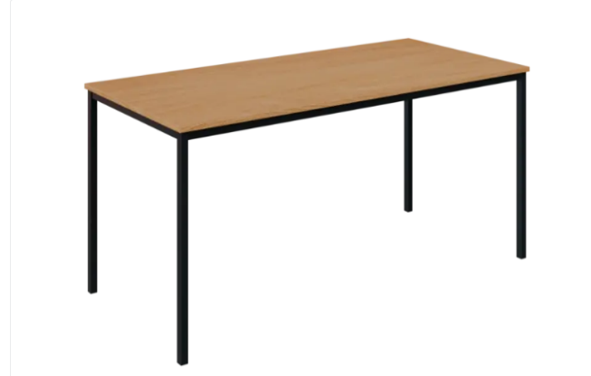
Jídelní stůl

průměrná cena: 4 000Kč

Technická specifikace
Rozměry (Š x H x V):
Nabídka 1: 1800 × 800 × 750 mm
Nabídka 2: 1200 × 800 × 740 mm
Nabídka 3: 1000 × 600 × 750 mm
Materiál stolové desky:
bílá, maximálně v kombinaci se světlým dřevem (např. světlý dub, borovice nebo jasan; žádné tmavé odstíny).
Tloušťka desky: 18 mm – 25mm
Typ stolové desky:
Hranatá deska
Materiál podnože:
dřevo
Typ podnože:
Pevná dřevěná
Typ stolu / provedení:
Jídelní
Maximální počet míst k sezení: 4
Speciální vlastnosti:
Není rozkládací
Není zvedací
Nosnost:
120 kg – 150kg
Hmotnost stolu:
10 kg – 20 kg
Výška od země:
735–800 mm

stůl psací 120
Kancelářský stůl 120cm
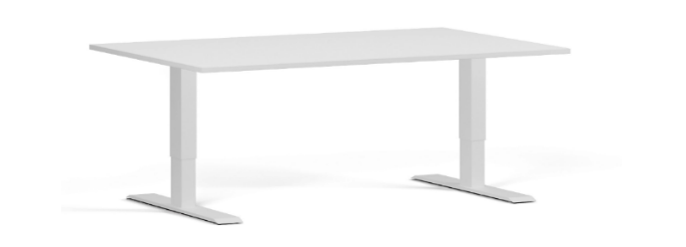
Průměrná cena: 5 800Kč

Technická specifikace
Parametr | Hodnota
Řada / Kategorie | Kancelářské stoly/ výškově nastavitelné stoly
Typ stolu / desky | Rovný
Rozměry (Š x H x V, mm) | 1200 x 800 x 720 (min.–max.)
Šířka (mm) | 1200
Hloubka (mm) | 600–800
Výška stolu (mm) | 720–1240 možnost nastavitelná výška
Materiál desky | Laminovaná dřevotříska
Tloušťka desky (mm) | 25
Rozměr desky (mm) | 1200 x 800
Barva desky | Bílá matná
Typ podnože | Kovová
Barva podnože | Bílá / stříbrná nebo dle nabídky
Zvedací | Ano/NE
Skládací | Ne
Nosnost (kg) | 50–80
Hmotnost (kg) | 34 –50
Typ pohonu | Elektrický / tlačítkové ovládání
Počet motorů | 1
Antikolizní systém | Ano
Rozsah výškového nastavení | 490–720 mm (min.–max.) dle nabídky
Rychlost zdvihu
 | 25 mm/s

stůl psací 160
Kancelářský stůl 160cm
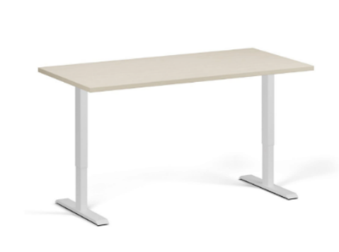
průměrná cena: 5 800Kč

Typ stolu / řada:
rovný stůl
Výškově nastavitelný, skládací
Rozměry (Š × H × V):
Šířka: 1600 mm (všechny nabídky)
Hloubka: 800 mm (všechny nabídky)
Výška: | 735- 1235 mm (možnost i nastavitelná výška)
Deska stolu: bílá, maximálně v kombinaci se světlým dřevem (např. světlý dub, borovice nebo jasan; žádné tmavé odstíny).
Materiál: laminovaná dřevotříska, standardní deska, dřevěná deska
Rozměr: 1600 × 800 mm
Tloušťka: 18- 25 mm
Tloušťka hran: 2 mm
Materiál: kov , dřevo
Barva: bílá, maximálně v kombinaci se světlým dřevem (např. světlý dub, borovice nebo jasan; žádné tmavé odstíny).
Funkce a konstrukce:
Zvedací: ano/ne
Skládací: ano/ne
Nosnost: 80 kg – 125kg
Hmotnost: 27 kg – 40Kg

kancelářská židle
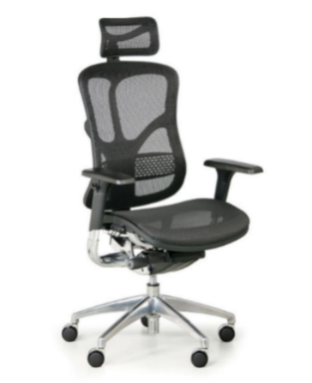
Kancelářská židle pojízdná, průměrná cena 7500Kč

Průměrná cena 7 500Kč
Barva: Černá nebo dle nabídky
Materiál potahu: Látka / síťovina
Materiál sedáku a opěráku: Síťovina
Výplň sedáku a opěráku: Síťovina
Typ mechaniky: Synchronní mechanika s možností aretace v libovolném bodě
Balanční funkce: Ne
Maximální nosnost: 140–150 kg
Sedák
Šířka sedáku: 50–55 cm
Hloubka sedáku: 45–51 cm
Výška sedáku od země: 44–59 cm
Výška sedáku včetně područek: 50–68 cm
Výška područky nad sedákem: 16–23 cm
Opěrák
Bederní opěrka: S nastavením výšky / pevná
Výška opěráku od sedáku: 56–64 cm
Opěrka hlavy: S nastavením výšky a sklonu
Výška židle (celkem): 114–137 cm
Područky
Typ: 4D (nastavení výšky, šířky, hloubky a úhlu)
Odnímatelné: Ano
Rotace: Ano
Sklopné: Ne
Konstrukce a doplňky
Kříž: Hliníkový, průměr 70 cm
Kola: Tvrdá (pro měkké podlahy)
Hmotnost židle: 20 kg
Hloubka židle: 64 cm
Šířka židle: 65–68 cm

skříň na dokumentaci
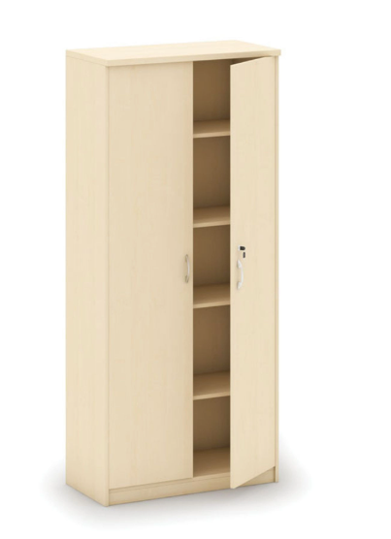
Skříň na dokumenty uzamykatelná, průměrná cena – 5700Kč

Průměrná cena – 5 700Kč

• Rozměry (Š × H × V): 800 × 400 × 1800 mm
• Výška: 1800 mm
• Šířka: 800 mm
• Hloubka: 400 mm
• Materiál: dřevo, lamino
Tlouštka laminované dřevotřísky 25mm, korpus z lamina 16mm
• Typ dveří: křídlové
• Uzamykatelné: ano, mechanický zámek
• Počet polic: 4 (polohovatelné po 50 mm)
• Barva dveří: bílá, maximálně v kombinaci se světlým dřevem (např. světlý dub, borovice nebo jasan; žádné tmavé odstíny).
• Barva konstrukce: bílá, maximálně v kombinaci se světlým dřevem (např. světlý dub, borovice nebo jasan; žádné tmavé odstíny).
• Doporučený počet osob k sestavení: 0, nutnost dodat ve smontovaném stavu
• Hmotnost: průměrně 50-70 kg
• Montáž: smontované
• Normy: EN 16121:2023, EN 14074:2004, EN 14073-2:2004, EN 14073-3:2004

sedací souprava 3
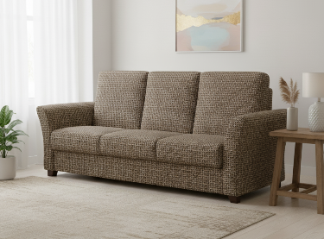
Sedačka - trojsedák

průměrná cena: 13 800,- Kč

Specifikace:

Obecný popis
Jednobarevná (např. šedá) pohovka typu rovný trojsedák bez čalouněných zádech, vhodná do uzavřeného prostoru.
Bohaté polstrování pro pohodlné sezení, potah z odolné látky, nožky z polypropylenu, snadná montáž/demontáž.

Technické parametry
Parametr | Hodnota
Šířka | 230 cm
Výška | 110 cm
Hloubka | 105 cm
Hloubka sedu | 60 cm
Výška sedu | 45 cm
Nosnost | 300 kg
Hmotnost | 55 kg

Klíčové požadavky
Stabilní konstrukce s kvalitním polstrováním pro dlouhodobé sezení.
Jednobarevná látka s vysokou odolností proti oděru. Snadná údržba, volitelný taburet pro rozšíření.

Kritéria hodnocení
Cena včetně dopravy
Dodací lhůta a záruka

konferenční stůl
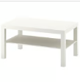
Konferenční stůl, průměrná cena 3100Kč

Technická specifikace
Popis produktu:
Elegantní a stabilní konferenční stůl s moderním designem, vhodný do obývacích pokojů, kanceláří nebo recepcí. Stolová deska je vyrobena z kvalitních materiálů s možností různých povrchových úprav, podnože jsou dostupné v dřevěném nebo kovovém provedení. Dodává se v demontovaném stavu.
Materiál a konstrukce:
Vrchní část desky: dřevotříska, papírová výplň se strukturou vč. pláství (min. 100 % recyklované), dřevovláknitá deska, akrylová barva, plastový lem.
Panel: dřevotříska, akrylová barva, melaminová fólie, průhledný akrylový lak, plastový lem.
Noha / podnož:
Dřevěná varianta: dřevotříska, dřevovláknitá deska, papírová fólie, délka 90 cm.
Kovová varianta: nerezové profily 80 × 20 × 1,5 mm nebo kovové černé nohy.
Rozměry:
Šírka: 550-1100mm
Hloubka: 600-700mm
Výška: 400-500mm
Tloušťka desky: 25 mm – 40mm (laminovaná dřevotříska)
Nosnost: cca 40-50 kg
Barva a dezén:
Povrch: bílá, dub bardolino nebo dle nabídky
Podnož: nerez / černá, Dřevěná varianta: dřevotříska, dřevovláknitá deska, papírová fólie, délka 90 cm.
• Kovová varianta: nerezové profily 80 × 20 × 1,5 mm nebo kovové černé nohy.

Tvar desky: rovný / obdélníkový
Další vlastnosti:
Skládací: ne
Zvedací: ne
Typ provedení: rovný
Hmotnost: 40 - 50 kg
Dodání: ve smontovaném stavu

komoda
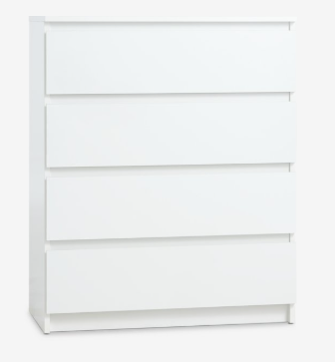
Komoda, 4 zásuvky, průměrná cena 2300Kč

Technická specifikace
Materiál:
Hlavní konstrukce: dřevotřísková deska, HDF (vysoká hustota vláken v desce) a laminovaná plošně lisovaná deska
Povrch: melaminová nebo dekorační fólie, matný povrch
Hrany: PVC (vysoká mechanická a chemická odolnost)
Zadní stěna: HDF nebo kompozitní dřevo
Zásuvky: přední a boční stěny z dřevotřísky s melaminovou úpravou, spodní část HDF, vedení válečků pro pohodlné vysouvání
Nohy: plastové, stříbrná barva, hranatý tvar, nestabilizované a nenastavitelné
Barva: bílá nebo Dub Sonoma (dle dekoru) nebo dle nabídky
Rozměry:
Šířka: 70–80 cm
Výška: 94–103 cm
Hloubka: 40–48 cm
Hmotnost celkem: cca 33–49,5 kg
Zásuvky:
Počet: 4
Typ: šuplíkové, s blokádou a zarážkou zásuvky
Systém jemného dovírání: volitelně (u některých variant není)
Vnitřní členění: není
Nosnost: 20–37 kg (maximální zatížení)
Design a konstrukce:
Styl: minimalistický, přímý tvar
Povrchová úprava: matná, melaminová nebo laminovaná fólie
Úchyty: bez úchytek nebo zafrézované
Typ: bez nožiček nebo s plastovými nohami
Montáž a dodání:
Dodávka smontovaného výrobku
Certifikáty a normy:
FSC® Mix (ekologický a zdravotní certifikát)
SRPS EN 14749:2016 (norma kvality)

stůl pod televizi
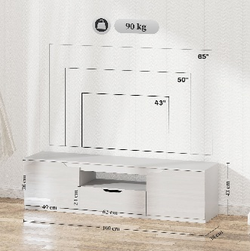
stůl pod televizi

průměrná cena: 2 600,- Kč

Specifikace:

Obecný popis
Moderní televizní stolík pro TV do 65 palců s elegantním bílým provedením (lesklé čelo, matné tělo).
Obsahuje 2 uzavřené přihrádky s dveřmi, 1 zásuvku a 1 otevřenou přihrádku pro multimédia, s otvory pro kabely.
Otevírání typu push-to-open nebo panty s hladkými výsuvy, rukojeť s drážkami.​

Technické parametry

Parametr | Hodnota
Šířka | 156–175 cm
Výška | 30–43 cm
Hloubka | 32–43 cm
Nosnost horní desky | 70–90 kg
Nosnost police/zásuvky | 5 kg
Materiál | Laminovaná dřevotříska (LTD/MDF, tl. 16 mm), HDF zadní stěna
Barva | Bílá (mat/lesk)
Úložný prostor | 3–4 přihrádky + zásuvka
Povrch | Matný, melaminové hrany

Klíčové požadavky

Stabilní konstrukce bez deformací, vhodná pro TV 32–65", s organizací kabelů v každé přihrádce.
Jednoduchá montáž/demontáž, hmotnost max. 24 kg, nožky z PVC pro ochranu podlahy.
Moderní styl pro obývací pokoje, s push-to-open systémem nebo kvalitními panty GTV.

Kritéria hodnocení

Cena včetně dopravy a montáže
Dodací lhůta a záruka (min. 2 roky)

Botník malý
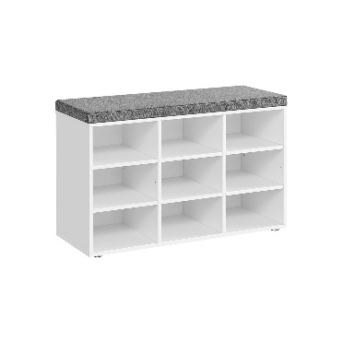
Botník malý

průměrná cena: 1900

Specifikace:
Obecný popis
Robustní botník s lavicí pro předsíň, s 6 otevřenými přihrádkami pro obuv a skrytým úložným prostorem pod sedákem pro drobnosti.
Kovový rám spojený s dřevotřískovou deskou, sedák s měkkým polstrováním a snímatelným potahem pro snadnou údržbu.
Industriální styl s vintage tóny (černý kov + hnědá dřevotříska), matný povrch, výška sedáku 46 cm pro pohodlné sezení.
Dodáváno rozmontované se snadnou montáží díky označeným dílům.

Technické parametry

Parametr | Hodnota
Výška | 46 cm
Šířka | 80 cm
Hloubka | 31 cm
Hmotnost | 13–18 kg
Nosnost sedáku | 135–136 kg
Počet přihrádek | 6 (pro 6 párů bot)
Počet polic | 3
Materiál | Dřevotříska + kov, pěna, textil
Barva | Hnědá/černá (mat)
Design | Industriální, obdélníkový

Klíčové požadavky

Vysoká stabilita a odolnost díky pevné konstrukci, bez viklání při zatížení.
Flexibilita: Nastavitelné/odnímatelné přepážky v přihrádkách pro různé velikosti obuvi.
Praktičnost: Ochrana podlahy podložkami, dodání ve smontovaném stavu

Kritéria hodnocení

Cena včetně dopravy
Dodací lhůta a záruka (min. 2 roky)

botník velký
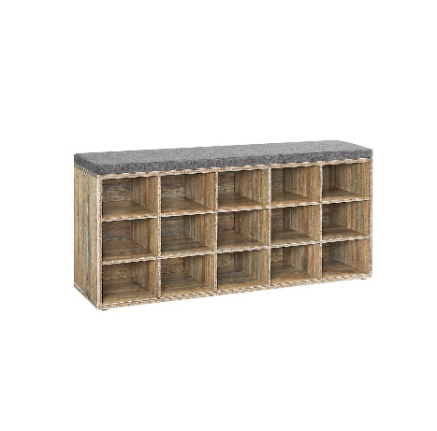
Botník velký

průměrná cena: 2 800,- Kč

Specifikace:

1. Obecný popis

Robustní botník s lavicí (sedákem) pro předsíň, obývák nebo ložnici, s 12 prostornými přihrádkami pro až 12 párů bot.
Materiál: Kvalitní dřevotřísková deska (tloušťka 1,2 cm), sedák s pěnovým polstrováním, látkový potah (lněný vzhled) připevněný suchými zipy – snadno snímatelný a pratelný.
Funkce: Výškově nastavitelné přepážky v bočních přihrádkách, 8 polic celkem, 6 podložek na spodní straně proti poškrábání podlahy.
Povrch: Matný, barva
Dodáváno: Plně smontované, připravené k okamžitému použití.
Design: Moderní, obdélníkový, volně stojící, multifunkční (uložení bot + sezení).

2. Technické parametry (povinné minimum)

Parametr | Hodnota
Výška | 48–50 cm
Šířka | 104–105 cm
Hloubka | 30–30,3 cm
Hmotnost | 18,3 kg
Nosnost celková | 136–200 kg
Počet přihrádek | 12 (pro 12 párů bot)
Počet polic | 8 (výškově nastavitelné přepážky)
Materiál | Dřevotříska + pěna/látek
Barva | Hnědá (matná)
Typ | Se sedákem, otevřené dveře

3. Klíčové požadavky na kvalitu a použití

Vysoká stabilita bez viklání, vhodné pro zatížení i sezení.
Flexibilita: Nastavitelné přepážky pro různé velikosti bot nebo předmětů.
Snadná údržba: Pratelný sedák, ochrana podlahy.

4. Kritéria hodnocení nabídek

Cena včetně dopravy
Dodací lhůta, záruka (min. 2 roky)

šatní dvojskříň dřevěná
Šatní dvojskříň dřevěná
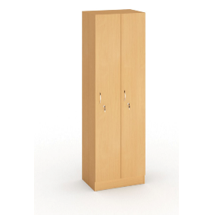
průměrná cena: 7 700,- Kč

Specifikace:

· šatní skříň z oboustranně laminované dřevotřísky (o síle min. 18 mm)

· výška v rozmezí 1850 až 1910 x šířka 600 x hloubka 450 až 500 (v mm)

· dvoudvéřové provedení se dvěma oddíly pro užívání formou „čisté/použité oděvy“

· každé z dveří opatřeny cylindrickým zámkem s minimálně dvěma klíči

· hrany ošetřeny proti nárazu a poškození např. formou plastové hrany ABS

· zadní část skříně opatřena průduchy k zajištění odvětrávání horní a spodní části skříně

· dekor imitace dřeva ve světlých odstínech např. buk, jednotný dekor pro celou dodávku

· vybavení – šatní tyč, dvojháček, dvě police – jedna ve spodní a druhá v horní části

D dodání ve smontovaném stavu

nástavec na šatní dvojskříň
Nástavec na šatní dvojskříň dřevěnou

průměrná cena: 1 900,- Kč

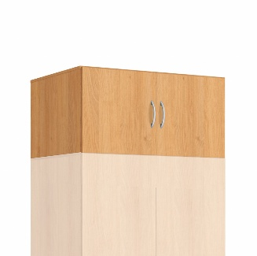

specifikace:

1. Obecný popis

Dvoudveřový nástavec ke skříním (modely IN107863, IN5061 nebo ekvivalent), nelze sestavovat samostatně – musí být součástí kompletního systému se základní skříní v totožném provedení.
Materiál: Laminovaná dřevotřísková deska (včetně přední strany, dveří, stěn), rukojeť z polypropylenu (PP); povrch matný.
Dveře: Na pantech s klasickým zavíráním.
Barva/Dekor: Buk (hnědá, světlý dub) nebo bílá – jednotné provedení se základní skříní.
Dodáváno: Rozmontované (demont), snadno sestavitelné podle návodu.
Styl: Moderní, určení pro šatní skříně do ložnice nebo kanceláře.
Dodání ve smontovaném stavu

2. Technické parametry (povinné minimum)

Parametr | Hodnota
Výška | 40–41 cm
Šířka | 81–97 cm
Hloubka | 50–52 cm
Hmotnost | 13–19 kg
Počet dveří | 2 (dvoudveřové)
Materiál | Laminovaná dřevotřísková deska + PP rukojeť
Povrch | Matný (buk dekor)
Tvar | Přímé, široké
Balení | smontované

3. Klíčové požadavky na kvalitu a použití

Stabilní konstrukce z laminované dřevotřískové desky pro vysokou pevnost a odolnost proti vlhkosti, deformacím a opotřebení.
Flexibilita: Kompatibilní pouze se specifikovanými základními skříněmi (např. BEST bílá).

4. Kritéria hodnocení nabídek

Cena včetně dopravy
Dodací lhůta, záruka (min. 2 roky)

Nabídky musí obsahovat ukázku, technický list, kompatibilní základní skříně a certifikáty materiálu.

